Valutazione_Modelli
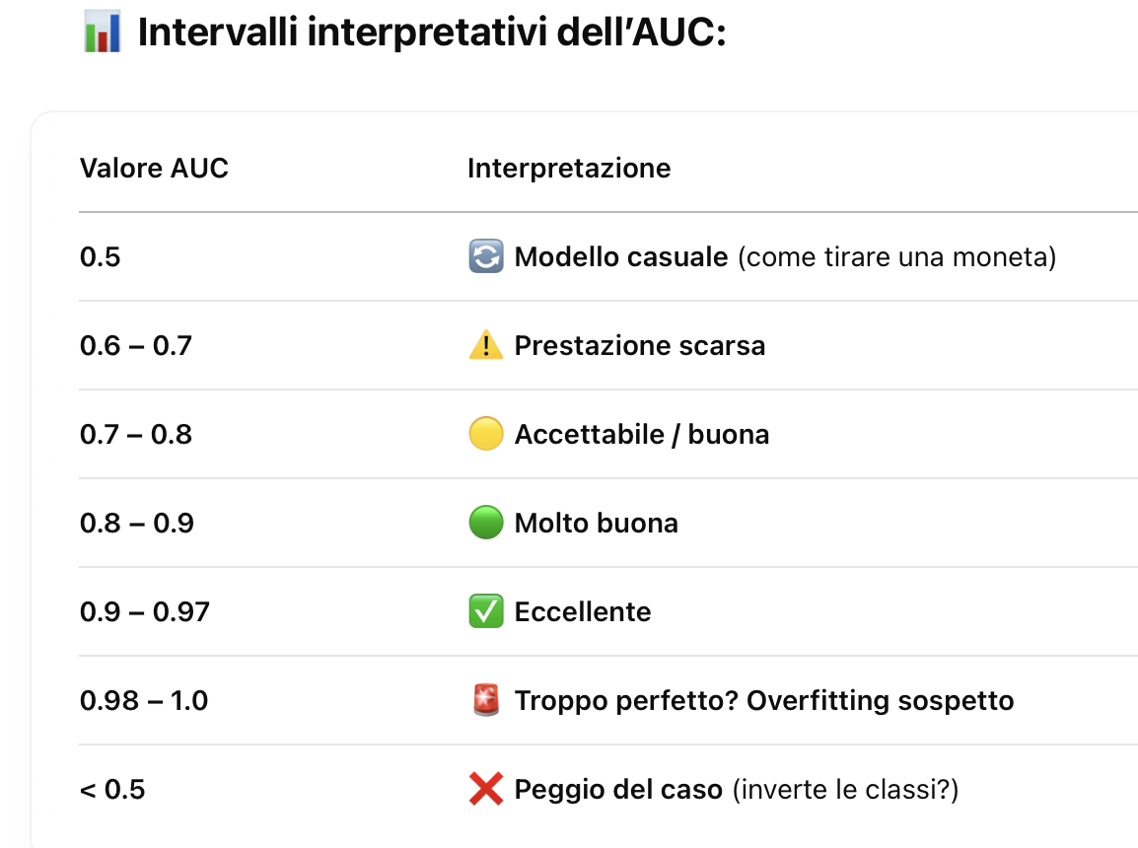
Bilanciato
 |  | predetto |  |  | Accuracy: | 80.00% | (TP+TN)/(TP+TN+FP+FN)
 |  | malato | sano |  | Precision: | 76.00% | TP/(TP+FP)
reale | malato | 38 | 8 |  | Recall: | 82.61% | TP/(TP+FN)
 | sano | 12 | 42 |  | F-score: | 79.17%

Non-bilanciato
 |  | predetto |  |  | Accuracy: | 89.00% | (TP+TN)/(TP+TN+FP+FN)
 |  | malato | sano |  | Precision: | 80.00% | TP/(TP+FP)
reale | malato | 4 | 10 |  | Recall: | 28.57% | TP/(TP+FN)
 | sano | 1 | 85 |  | F-score: | 42.11%

ESEMPIO2.
Researchers are testing a new spray as a new vaccine against COVID19. They want to discover the correct dosage of the spray. They tested 900 people with dosages varying from 0 μg to 20 μg. They then tabulated the number of people who tested COVID19 negative and positive in 2 μg dosage intervals.
 |  |  |  |  | Step2. define the cutoff (test set)
Step1. Collect experimental data |  |  |  |  | Cutoff dataset: |  | 5
Dosage | Negative | Positive
< 2.00 | 34 | 2 |  |  | Step3. write the confusion matrix
2.00 - 3.99 | 74 | 6 |  |  |  |  | predetto
4.00 - 5.99 | 100 | 10 |  |  |  |  | neg. | pos.
6.00 - 7.99 | 127 | 12 |  |  | reale | neg. | 488 | 53 | 541
8.00 - 9.99 | 153 | 23 |  |  |  | pos. | 143 | 216 | 359
10.00 - 11.99 | 114 | 55 |  |  |  |  | 631 | 269 | 900
12.00 - 13.99 | 19 | 75 |  |  | Step4. compute the metrics
14.00 - 15.99 | 6 | 41 |  |  | Accuracy: |  | 0.7822
16.00 - 17.99 | 4 | 30 |  |  | True Positive Rate TPR: |  | 0.8030
> 18.00 | 0 | 15 |  |  | True Negative Rate: |  | 0.7734
tot. | 631 | 269 |  |  | False Positive Rate FPR: |  | 0.2266
 |  |  |  |  | Positiv Predicted Val: |  | 0.6017
 |  |  |  |  | Negat Predicted Val: |  | 0.9020

ROC Curve for the new Nasal Vaccine
Step5. create the ROC table |  |  |  |  |  |  |  |  | Step6. create the ROC Curve (as a scatter plot)
 | Observed |  | Cumulative
Dosage | Negative | Positive | Negative | Positive | FPR | TPR | AUC | TPR-FPR
 |  |  | 0 | 0 | 1.000 | 1.000 | 0.054 | 0.000
< 2.00 | 34 | 2 | 34 | 2 | 0.946 | 0.993 | 0.116 | 0.046
2.00 - 3.99 | 74 | 6 | 108 | 8 | 0.829 | 0.970 | 0.154 | 0.141
4.00 - 5.99 | 100 | 10 | 208 | 18 | 0.670 | 0.933 | 0.188 | 0.263
6.00 - 7.99 | 127 | 12 | 335 | 30 | 0.469 | 0.888 | 0.215 | 0.419
8.00 - 9.99 | 153 | 23 | 488 | 53 | 0.227 | 0.803 | 0.145 | 0.576
10.00 - 11.99 | 114 | 55 | 602 | 108 | 0.046 | 0.599 | 0.018 | 0.553
12.00 - 13.99 | 19 | 75 | 621 | 183 | 0.016 | 0.320 | 0.003 | 0.304
14.00 - 15.99 | 6 | 41 | 627 | 224 | 0.006 | 0.167 | 0.001 | 0.161
16.00 - 17.99 | 4 | 30 | 631 | 254 | 0.000 | 0.056 | 0.000 | 0.056
> 18.00 | 0 | 15 | 631 | 269 | 0.000 | 0.000 | 0.000 | 0.000
tot. | 631 | 269 |  |  |  |  | 0.894
 |  |  |  |  |  |  | (Area Under the Curve)

Step7. interpret the ROC Curve |  |  |  |  |  |  |  |  | Youden's index: Max val determina cut-off ottimale (i.e., nel ns esempio, identifica miglior dosaggio)
The higher the ROC Curve the better the fit.
The AUC Metric compute the area: closer to 1 the better the fit.*
AUC=0.894 shows a good fit (i.e., the classificator for the new nasal vaccine works very well)
The range 8 - 10 is the best dosage
* AUC=0.5 shows that the model's ability to discriminate between negative and positive is do by a monkey (do to chance)

Errori
 | Nord Italia
Mese | Temp. Media Reale | Temp. Media Predetta | Errore Assoluto | Errore Relativo | Errore Quadratico
gennaio | 5 | 6 | 1 | 0.20 | 1
febbraio | 8 | 8.5 | 0.5 | 0.06 | 0.25
marzo | 12 | 11 | 1 | 0.08 | 1
aprile | 16 | 18 | 2 | 0.13 | 4
maggio | 22 | 24 | 2 | 0.09 | 4
giugno | 26 | 28 | 2 | 0.08 | 4
luglio | 29 | 31 | 2 | 0.07 | 4
agosto | 28 | 30 | 2 | 0.07 | 4
settembre | 24 | 24.5 | 0.5 | 0.02 | 0.25
ottobre | 16 | 15 | 1 | 0.06 | 1
novembre | 10 | 11 | 1 | 0.10 | 1
dicembre | 5 | 7 | 2 | 0.40 | 4
 |  |  | 1.42 | 0.11 | 2.38 | 1.54
 |  |  | MAE | MRE | MSE | RMSE
reale vs. predetto

